상품제안서
777 쓰리세븐 손톱깎이세트 392C | 상품코드: S38966

 |  |  |  |  |  |  | 02-713-8555 | www.synergygift.co.kr
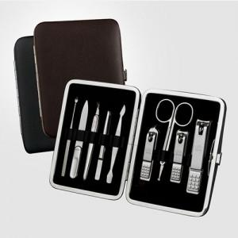

【상세/제작정보】 | <span style="font-size: 14pt;">* 제품케이스 색상은 브라운만 가능합니다</span>

【인쇄/포장옵션】 | 실크 / 포장지포장

【공급단가】 | 수량 | 30~ | 100~ | 500~ | 1,000~ | 2,000~
*VAT별도 | 단가 | 22,330원 | 21,630원 | 20,580원 | 20,050원 | 19,700원

【상품 URL】 | https://www.synergygift.co.kr:443/src/goods_detail.php?gdno=38966

